Modelo Mapa de Riscos
Modelo de Mapa de Riscos
Elaborado pela Diretoria Geral de Administração-DGA
Universidade Estadual de Campinas

Mapa de Riscos

Unidade/Órgão:
Responsável (is) pela elaboração:

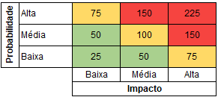
FASE DE ANÁLISE
( | ) Planejamento da Contratação
( | ) Seleção do Fornecedor
( | ) Gestão do Contrato

Risco |  | Probabilidade (P) | Impacto (I) | Classificação (P x I) | Dano | Ação Preventiva (AP) | Responsável AP | Ação de Contingência (AC) | Responsável AC

Data: | XX/XX/202X | Responsável (is): |  | ________________________________ |  |  | ________________________________

